상품제안서
훈민정음골드 수저 2P(오동나무함+보자기포장) | 상품코드: S42916

 |  |  |  |  |  |  | 02-713-8555 | www.synergygift.co.kr
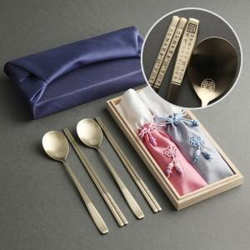

【상세/제작정보】 | <p><span style="font-size: 14pt;">※ 젓가락 레이저인쇄 별도 문의 바랍니다.</span></p><p><span style="font-size: 14pt;">※ 케이스인쇄 별도 문의 바랍니다.</span></p>

【인쇄/포장옵션】 | 레이저 / 보자기

【공급단가】 | 수량 | 20~ | 100~ | 300~ | 500~ | 1,000~
*VAT별도 | 단가 | 23,400원 | 22,140원 | 21,060원 | 20,520원 | 20,160원

【상품 URL】 | https://synergygift.co.kr:443/src/goods_detail.php?gdno=42916

